상품제안서
데일리 스웻 맨투맨 8color | 상품코드: S48013

 |  |  |  |  |  |  | 02-713-8555 | www.synergygift.co.kr
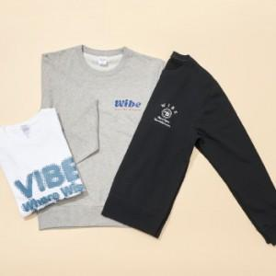

【상세/제작정보】

【인쇄/포장옵션】 | 실크, DTF컬러전사 / OPP(비닐)

【공급단가】 | 수량 | 50~ | 100~ | 500~ | 1,000~ | 2,000~
*VAT별도 | 단가 | 14,880원 | 14,080원 | 13,390원 | 13,050원 | 12,820원

【상품 URL】 | https://www.synergygift.co.kr:443/src/goods_detail.php?gdno=48013

